Лист3
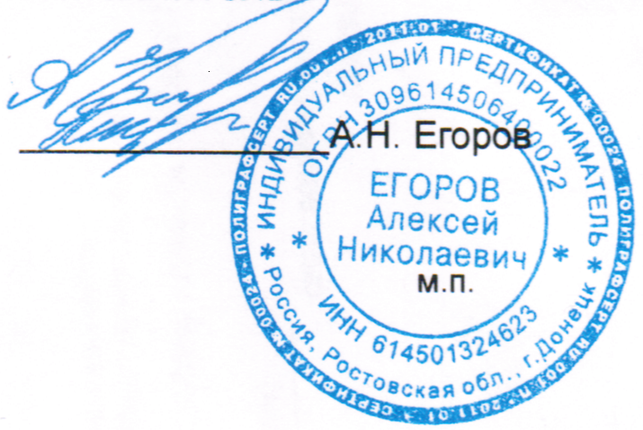
 | ИП Егоров Аалексей Николаевич
 | ИНН 614501324623
 | Адрес: Ростовская обл., г.Батайск пер. Севастопольский 28
 | тел. 74 19 82

МОНИТОРИНГ ЦЕН

№ | Наименование | Кол-во | Ед.изм | Цена | Сумма
1 | Александрова О.М., Кузнецова М.И., Романова В.Ю. и другие Литературное чтение на родном русском языке: 1-й класс: учебник Просвещение | 16 | шт | 1,620.30 | 25,924.80
2 | Александрова О.М., Аристова М.А., Беляева Н.В. и другие Родная русская литература: 5-й класс: учебник Просвещение | 16 | шт | 1,480.00 | 23,680.00
3 | Александрова О.М., Вербицкая Л.А., Богданов С.И. и другие Русский родной язык: 1-й класс: учебник Просвещение | 16 | шт | 1,675.00 | 26,800.00
4 | Александрова О.М., Загоровская О.В., Богданов С.И. и другие Русский родной язык: 5-й класс: учебник Просвещение | 16 | шт | 1,675.00 | 26,800.00
5 | Алексеев А.И., Николина В.В., Липкина Е.К. и другие География: 5-6-е классы: учебник Просвещение | 28 | шт | 1,932.70 | 54,115.60
6 | Алимов Ш.А., Колягин Ю.М., Ткачёва М.В. и другие Математика: алгебра и начала математического анализа, геометрия. Алгебра и начала математического анализа (базовый и углубленный уровни) 10-11 класс Учебник Просвещение | 5 | шт | 1,775.00 | 8,875.00
7 | Атанасян Л.С., Бутузов В.Ф., Кадомцев С.Б. и другие Математика: алгебра и начала математического анализа, геометрия. Геометрия (базовый и углубленный уровни) 10-11 класс Учебник Просвещение | 5 | шт | 1,647.00 | 8,235.00
8 | Бархударов С.Г., Крючков С.Е., Максимов Л.Ю. и другие Русский язык: 9-й класс: учебник Просвещение | 16 | шт | 1,589.00 | 25,424.00
9 | Бим И.Л., Лытаева М.А. Немецкий язык 10 класс Учебник Просвещение | 5 | шт | 2,080.00 | 10,400.00
10 | Бим И.Л., Рыжова Л.И. Немецкий язык: 5-й класс: учебник Просвещение | 16 | шт | 2,265.00 | 36,240.00
11 | Боголюбов Л.Н., Лазебникова А.Ю., Матвеев А.И. и другие; под редакцией Боголюбова Л.Н., Лабезниковой А.Ю. Обществознание (базовый уровень) 10 класс Учебник Просвещение | 5 | шт | 1,612.60 | 8,063.00
12 | Босова Л.Л., Босова А.Ю. Информатика (базовый уровень) 10 класс Учебник БИНОМ. Лаборатория знаний; Просвещение | 5 | шт | 1,970.10 | 9,850.50
13 | Вигасин А.А., Годер Г.И., Свенцицкая И.С.; под ред. Искендерова А.А. История. Всеобщая история. История Древнего мира: 5-й класс: учебник Просвещение | 16 | шт | 1,780.90 | 28,494.40
14 | Виленкин Н.Я., Жохов В.И., Чесноков А.С. и другие Математика: 5-й класс: базовый уровень: учебник: в 2 частях: часть 1,2 Просвещение | 16 | шт | 2,567.40 | 41,078.40
15 | Виленкин Н.Я., Жохов В.И., Чесноков А.С. и другие Математика: 6-й класс: базовый уровень: учебник: в 2 частях: часть 1,2 Просвещение | 16 | шт | 2,567.40 | 41,078.40
16 | Габриелян О.С., Остороумов И.Г., Сладков С.А. Химия (базовый уровень) 10 класс Учебник Просвещение | 5 | шт | 1,474.00 | 7,370.00
17 | Гладкий Ю. Н., Николина В. В. География (базовый и углубленный уровни) 10 класс Учебник Просвещение | 5 | шт | 1,494.90 | 7,474.50
18 | Горецкий В.Г., Кирюшкин В.А., Виноградская Л.А., Бойкина М.В. Русский язык. Азбука: 1-й класс: учебник: в 2 частях. Часть 1,2 Просвещение | 16 | шт | 2,362.80 | 37,804.80
19 | Канакина В.П., Горецкий В.Г. Русский язык: 1-й класс: учебник Просвещение | 16 | шт | 1,460.80 | 23,372.80
20 | Климанова Л.Ф., Горецкий В.Г., Голованова М.В. и другие Литературное чтение: 1-й класс: учебник: в 2 частях. Часть 1,2 Просвещение | 16 | шт | 1,936.00 | 30,976.00
21 | Коровина В.Я., Журавлев В.П., Коровин В.И. Литература: 5-й класс: учебник: в 2 частях Часть 1, 2 Просвещение | 16 | шт | 2,920.50 | 46,728.00
22 | Ладыженская Т.А., Баранов М.Т., Тростенцова Л.А. и другие Русский язык: 5-й класс: учебник: в 2 частях Часть 1, 2 Просвещение | 16 | шт | 2,398.00 | 38,368.00
23 | Лебедев Ю.В. Литература 10 класс (базовый уровень) (в 2 частях) Часть 1,2 Учебник Просвещение | 5 | шт | 2,743.40 | 13,717.00
24 | Моро М.И., Волкова С.И., Степанова С.В. Математика: 1-й класс: учебник: в 2 частях. Часть 1,2 Просвещение | 16 | шт | 2,701.60 | 43,225.60
25 | Мякишев Г.Я., Буховцев Б.Б., Сотский Н.Н.; под редакцией Парфентьевой Н.А. Физика (базовый и углубленный уровни) 10 класс Учебник Просвещение | 5 | шт | 1,815.00 | 9,075.00
ИТОГО |  |  |  |  | 633,170.80р.

 | ИП ЕГОРОВ А.Н.

